信用交易
融资融券市场交易数据统计(2026-01-23)

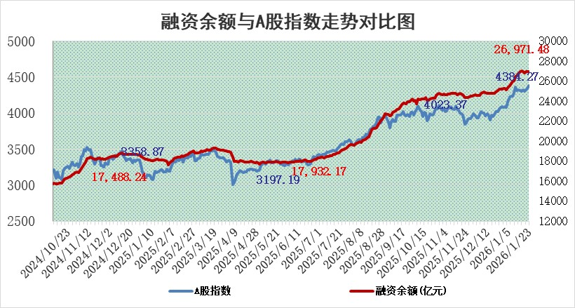
标的证券 | 融资融券余额（亿元） | 融资余额（亿元） | 融券余额（亿元） | 融资买入额（亿元） | 融资融券规模变化（亿元） | 融资余额增幅(‰) | 融券余额增幅(%)
统计数据 | 27,234.75 | 26,971.48 | 173.35 | 3,013.64 | -14.37 | -0.52 | -0.20

 |  |  |  |  |  |  |  | 305,932,142.23
 |  |  |  |  |  |  |  | 288615228.52
 |  |  |  |  |  |  |  | 288615228.52
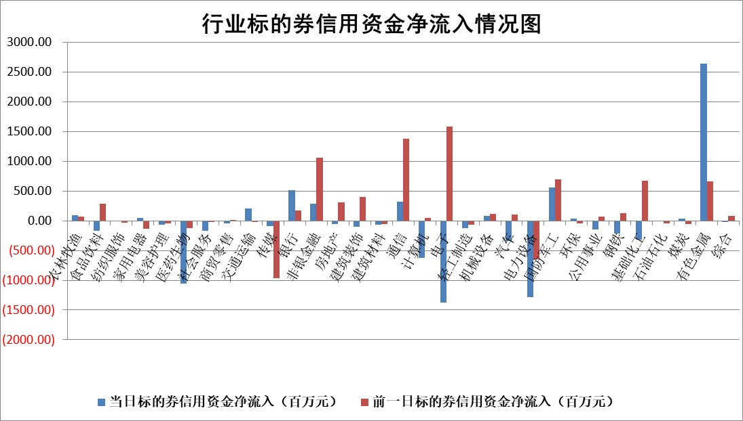

标的基金代码 | 标的基金简称 | 融资余额/市值(%) | 融资余额增幅(%) | 融资买入额/成交金额(%) | （融资余额净增额-融券余额净增额）/市值(‱) | 融券余额降幅(%) | ABS[（融资余额净增额-融券余额净增额）/市值净增额-1](%)
159902 | 华夏中小板ETF | 0.00 | 0.00 | 0.00 | 0.00 | 0.00 | 100.00
159915 | 易方达创业板ETF | 1.52 | 1.87 | 115234.30 | 2.46 | -6.83 | 96.82
159919 | 嘉实沪深300ETF | 0.81 | 19.53 | 104.00 | 13.23 | 3.78 | 101.50
159920 | 华夏恒生ETF | 25.60 | -0.42 | 0.90 | -10.78 | 0.00 | 121.67
159922 | 嘉实中证500ETF | 0.67 | -4.03 | 10.35 | -2.95 | -2.94 | 100.53
159925 | 南方沪深300ETF | 0.22 | -7.87 | 0.11 | -2.37 | -10.98 | 101.47
159928 | 消费ETF | 2.80 | -0.76 | 1.46 | -2.12 | 0.15 | 85.85
159934 | 易方达黄金ETF | 9.64 | -0.26 | 7.22 | -2.52 | 0.00 | 100.77
159939 | 全指信息技术ETF | 0.74 | 10.25 | 61.14 | 6.91 | -0.20 | 169.20
159940 | 全指金融地产ETF | 0.16 | -2.11 | 0.01 | -0.34 | 0.00 | 99.04
159995 | 半导体芯片ETF | 1.54 | -0.64 | 179.87 | -0.80 | 2.37 | 100.45
159997 | 天弘中证电子ETF | 1.09 | -4.60 | 2.03 | -5.27 | 0.06 | 111.68
159998 | 天弘中证计算机主题ETF | 0.95 | 10.68 | 0.05 | 9.14 | 0.00 | 65.17
510050 | 华夏上证50ETF | 2.01 | 0.77 | 938.06 | 2.02 | 7.36 | 100.29
510180 | 华安上证180ETF | 0.34 | -2.02 | 4.19 | -0.46 | 19.15 | 99.02
510880 | 华泰柏瑞红利ETF | 0.91 | -2.97 | 7.04 | -2.78 | 0.26 | 151.81
510900 | 易方达恒生H股ETF | 29.92 | -0.62 | 0.51 | -18.63 | 0.00 | 215.78
511010 | 5年期国债ETF | 2.66 | -27.57 | 0.01 | -101.38 | 0.00 | 66.09
511380 | 可转债及可交换债券ETF | 2.62 | -2.10 | 82.64 | 1.71 | 20.51 | 99.05
512000 | 全指证券ETF | 6.15 | -0.30 | 29.42 | -1.83 | 0.17 | 93.91
512010 | 沪深300医药卫生ETF | 3.99 | 0.55 | 27.19 | 2.23 | 0.61 | 98.70
512070 | 沪深300非银ETF | 1.72 | 3.40 | 1544.19 | 5.70 | 2.20 | 104.25
512400 | 南方中证申万有色金属ETF | 1.86 | 0.42 | 7.51 | 0.96 | 5.04 | 99.76
512580 | 广发中证环保产业ETF | 0.26 | 30.57 | 0.27 | 6.07 | 0.00 | 98.19
512660 | 国泰中证军工ETF | 2.27 | 2.88 | 5.26 | 7.73 | 5.18 | 95.02
512800 | 华宝中证银行ETF | 5.61 | 5.83 | 6.92 | 30.55 | -2.53 | 648.76
512980 | 广发中证传媒ETF | 4.42 | 30.01 | 4839.28 | 101.78 | -3.04 | 87.72
515030 | 华夏中证新能源汽车ETF | 0.84 | 0.50 | 3.68 | 0.61 | 1.53 | 99.68
515050 | 华夏中证5G通信主题ETF | 0.92 | -4.39 | 3.25 | -3.89 | 1.09 | 94.87
515070 | 华夏中证人工智能ETF | 1.20 | -0.34 | 8.37 | -0.41 | 0.00 | 100.52
标的股票比较指标 |  | 融资余额/流通A股市值(%) | 融资余额增幅(%) | 融资买入额/成交金额(%) | （融资余额净增额-融券余额净增额）/流通A股市值(‱) | 融券余额降幅(%) | ABS[（融资余额净增额-融券余额净增额）/流通A股市值净增额-1](%)
前十名标的个股 |  | 美硕科技 | 江化微 | 顺发恒能 | 江化微 | 安凯微 | 华塑科技
 |  | 福建水泥 | 泽润新能 | 赛微微电 | 泽润新能 | 铭普光磁 | 奕东电子
 |  | 嘉曼服饰 | 顺发恒能 | 劲嘉股份 | 腾达科技 | 美信科技 | 信捷电气
 |  | 天马科技 | 腾达科技 | 福星股份 | 通宇通讯 | 英搏尔 | 信音电子
 |  | 英唐智控 | 航天工程 | 永安行 | 积成电子 | 熊猫乳品 | 南矿集团
 |  | 恒兴新材 | 金安国纪 | 冠豪高新 | 信音电子 | 金浦钛业 | 中机认检
 |  | 溯联股份 | 通宇通讯 | 超达装备 | 超颖电子 | 信雅达 | 腾达科技
 |  | 福达合金 | 奥特维 | 上声电子 | 东方日升 | 华融化学 | 威高血净
 |  | 福星股份 | 湖南白银 | 金达莱 | 磁谷科技 | 佳驰科技 | 世纪恒通
 |  | 开勒股份 | 东方日升 | 中金公司 | 红宝丽 | 清溢光电 | 零点有数
后十名标的个股 |  | 京山轻机 | 中超控股 | 德邦股份 | 中超控股 | 三维通信 | 申菱环境
 |  | 得润电子 | 华致酒行 | 凯龙高科 | 亿华通 | 苏州高新 | 美迪凯
 |  | 金通灵 | 科捷智能 | 民爆光电 | 世纪恒通 | 爱旭股份 | 索宝蛋白
 |  | 人福医药 | 亿华通 | 湖南黄金 | 邵阳液压 | 中电鑫龙 | 青岛金王
 |  | 远大智能 | 和林微纳 | 科达制造 | 美新科技 | 金安国纪 | 盛帮股份
 |  | 太原重工 | 伊戈尔 | 京山轻机 | 新劲刚 | 福建水泥 | 超研股份
 |  | 山东高速 | 三峡新材 | 得润电子 | 华致酒行 | 凯因科技 | 每日互动
 |  | 农业银行 | 广钢气体 | 金通灵 | 科森科技 | 凯龙股份 | 天秦装备
 |  | 中国神华 | 科森科技 | 人福医药 | 西山科技 | 顺发恒能 | 焦作万方
 |  | 中国人寿 | 西山科技 | 远大智能 | 技源集团 | 天际股份 | 天元智能
说明：1.以上普通交易数据和信用交易数据皆以交易日收盘后数据为基准；2.上述标的证券总数据只计算标的证券市场总数据，不包括从标的证券中调出去标的证券数据，所以与交易所公布的总值略有不同； 3.上述行业采用申万一级行业分类；4.以上标的基金和标的个股中比较的6个指标值中：前5个（从左至右）为正向指标，值越大排名越靠前；第6个为逆向指标，值越小，排名越靠前；5.第6个指标中ABS[]表示求绝对值，其主要用于考量信用资金相对净流入对股价相对净变化的贡献程度；6.数据来源：wind，交易所。

 |  |  |  | 证券代码 | 新增融资余额 | 融资买入额 | 融资买入增幅前10
 |  | 1 | 西部建设 | 002302 | 80643953 | 177472374 | 41%
 |  | 2 | 天键股份 | 301383 | 27855096 | 56831811 | 39%
 |  | 3 | 井松智能 | 688251 | 7040854 | 13763946 | 27%
 |  | 4 | 国电电力 | 600795 | 116116226 | 151740647 | 23%
 |  | 5 | 华立科技 | 301011 | 9342856 | 31199107 | 23%
 |  | 6 | 捷邦科技 | 301326 | 9066090 | 22350547 | 22%
 |  | 7 | 海利尔 | 603639 | 19864834 | 35520613 | 20%
 |  | 8 | 华研精机 | 301138 | 7597460 | 13339451 | 16%
 |  | 9 | 鹏辉能源 | 300438 | 83773067 | 304558811 | 16%
 |  | 10 | 建科股份 | 301115 | 7106455 | 29879412 | 15%

